1.รวม
โครงการภายใต้เป้าหมายแผนแม่บทย่อย: 070105 ผู้เสียชีวิตจากอุบัติเหตุทางถนนลดลง
กรุณา Log in เข้าระบบ eMENSCR ก่อนดำเนิการ Click ที่ link โครงการนั้น ๆ
หมายเหตุ : หากไม่ Login จะไม่สามารถดูรายละเอียดโครงการได้
โครงการที่ปรากฎเป็นโครงการที่ผ่านการอนุมัติจากผู้บริหาร (M7) ของหน่วยงานเท่านั้น (ข้อมูล ณ เดือนมิถุนายน 256)

ชื่อโครงการ / การดำเนินงาน | ปีงบประมาณ | วันที่เริ่มต้นโครงการ | วันที่สิ้นสุดโครงการ | หน่วยงานระดับกองหรือเทียบเท่า | หน่วยงานระดับกรมหรือเทียบเท่า | หน่วยงานระดับกระทรวงหรือเทียบเท่า | ประเภทโครงการ | องค์ประกอบ | ปัจจัย
โครงการยกระดับกระบวนการออกและต่อใบอนุญาต เพื่อยกระดับคุณภาพผู้ขับรถ ภายใต้แนวทางการยกระดับมาตรฐานผู้ขับรถ(Sure Driving Smart Driver) ภายใต้แผนงานการส่งเสริมการจัดการแผนงานโครงการเพื่อเพิ่มความปลอดภัยในการใช้รถใช้ถนน | 2561 | ตุลาคม 2560 | กันยายน 2564 | สำนักสวัสดิภาพการขนส่งทางบก | กรมการขนส่งทางบก | กระทรวงคมนาคม |  | 070105V01 | 070105V01F03
โครงการศึกษา ออกแบบ และพัฒนาระบบบริหารจัดการเดินรถด้วยระบบ (GPS) เพื่อเพิ่มประสิทธิภาพในการควบคุม กำกับ ดูแลความปลอดภัยในการใช้รถใช้ถนนของรถโดยสารและรถบรรทุก | 2561 | พฤษภาคม 2561 | กรกฎาคม 2562 | ศูนย์บริหารจัดการเดินรถระบบ GPS | กรมการขนส่งทางบก | กระทรวงคมนาคม |  | 070105V02 | 070105V02F01
โครงการทางพิเศษสายกะทู้-ป่าตอง จังหวัดภูเก็ต | 2561 | มีนาคม 2561 | กันยายน 2569 | ฝ่ายนโยบายและแผน | การทางพิเศษแห่งประเทศไทย | กระทรวงคมนาคม |  | 070105V02 | 070105V02F05
กิจกรรมอำนวยความปลอดภัยทางถนน | 2561 | ตุลาคม 2560 | กันยายน 2563 | สำนักอำนวยความปลอดภัย | กรมทางหลวง | กระทรวงคมนาคม |  | 070105V05 | 070105V05F01
โครงการศึกษาการกำหนดให้มีผู้จัดการความปลอดภัยด้านการขนส่งทางถนน (Transport Safety Manager) | 2561 | กุมภาพันธ์ 2561 | กุมภาพันธ์ 2562 | สำนักการขนส่งสินค้า | กรมการขนส่งทางบก | กระทรวงคมนาคม |  | 070105V04 | 070105V04F01
โครงการหน่วยเคลื่อนที่เร็ว เพื่อแก้ไขและซ่อมบำรุงระบบตรวจสภาพรถ | 2561 | ตุลาคม 2560 | ตุลาคม 2562 | สำนักวิศวกรรมยานยนต์ | กรมการขนส่งทางบก | กระทรวงคมนาคม |  | 070105V04 | 070105V04F02
โครงการจัดหาเครื่องชั่งน้ำหนักรถสำหรับระบบตรวจสภาพรถ เพื่อความปลอดภัยของตัวรถ | 2561 | ตุลาคม 2560 | พฤศจิกายน 2562 | สำนักวิศวกรรมยานยนต์ | กรมการขนส่งทางบก | กระทรวงคมนาคม |  | 070105V03 | 070105V03F02
โครงการเพิ่มประสิทธิภาพการทดสอบที่นั่ง จุดยึดที่นั่งและจุดยึดเข็มขัดนิรภัย ของรถโดยสารและเป็นไปตามมาตรฐานความปลอดภัยสำหรับที่นั่งรถโดยสาร | 2561 | มกราคม 2561 | กันยายน 2562 | สำนักวิศวกรรมยานยนต์ | กรมการขนส่งทางบก | กระทรวงคมนาคม |  | 070105V03 | 070105V03F02
โครงการพัฒนาการทดสอบความแข็งแรงโครงสร้างตัวถังรถโดยสารให้มีความปลอดภัย ด้วยกล้องบันทึกภาพความเร็วสูง (High Speed Camera) สำหรับที่นั่งรถโดยสาร | 2561 | มิถุนายน 2561 | กันยายน 2562 | สำนักวิศวกรรมยานยนต์ | กรมการขนส่งทางบก | กระทรวงคมนาคม |  | 070105V03 | 070105V03F02
โครงการร่วมดำเนินการทดสอบการทรงตัวรถโดยสาร ณ ศูนย์ทดสอบการทรงตัวทั้ง 5 แห่ง | 2561 | ตุลาคม 2560 | กันยายน 2561 | สำนักวิศวกรรมยานยนต์ | กรมการขนส่งทางบก | กระทรวงคมนาคม |  | 070105V01 | 070105V01F03
โครงการศึกษาและจัดทำแผนแม่บทการสื่อสารเพื่อความปลอดภัย ระยะ 1 ปี และ 3 ปี ของกรมการขนส่งทางบก | 2561 | กุมภาพันธ์ 2561 | กุมภาพันธ์ 2562 | สำนักสวัสดิภาพการขนส่งทางบก | กรมการขนส่งทางบก | กระทรวงคมนาคม |  | 070105V05 | 070105V05F01
โครงการจัดทำระบบรายงานผลการติดตั้ง การตรวจและทดสอบเครื่่องอุปกรณ์และส่วนควบของรถที่ใช้ก๊าซเป็นเชื้อเพลิง และระบบรายงานผลการตรวจสภาพรถผ่านระบบสารสนเทศ | 2561 | ตุลาคม 2560 | ธันวาคม 2563 | สำนักวิศวกรรมยานยนต์ | กรมการขนส่งทางบก | กระทรวงคมนาคม |  | 070105V01 | 070105V01F03
โครงการศึกษาจัดทำแนวทางในการจัดตั้งสถาบันพัฒนาศักยภาพผู้ฝึกสอนขับรถ | 2561 | มกราคม 2561 | ตุลาคม 2561 | สำนักสวัสดิภาพการขนส่งทางบก | กรมการขนส่งทางบก | กระทรวงคมนาคม |  | 070105V01 | 070105V01F03
โครงการศึกษาความสำคัญของการเรียนรู้ทักษะการขับขี่รถจักรยานยนต์และการพัฒนาหลักสูตรการอบรมขับขี่รถจักรยานยนต์ที่ปลอดภัย | 2561 | สิงหาคม 2561 | ตุลาคม 2562 | สำนักสวัสดิภาพการขนส่งทางบก | กรมการขนส่งทางบก | กระทรวงคมนาคม |  | 070105V01 | 070105V01F02
โครงการศึกษา ออกแบบ และพัฒนาระบบบริหารจัดการเดินรถด้วยระบบ (GPS) เพื่อเพิ่มประสิทธิภาพในการควบคุม กำกับ ดูแลความปลอดภัยในการใช้รถใช้ถนนของรถโดยสารและรถบรรทุก | 2561 | พฤษภาคม 2561 | เมษายน 2563 | ศูนย์บริหารจัดการเดินรถระบบ GPS | กรมการขนส่งทางบก | กระทรวงคมนาคม |  | 070105V02 | 070105V02F01
โครงการสนับสนุนการดำเนินกิจกรรมด้านความปลอดภัยทางถนนของกรมการขนส่งทางบกทั้งส่วนกลางและส่วนภูมิภาค (พนักงานขับรถ) ประจำปีงบประมาณ พ.ศ. 2562 | 2562 | ตุลาคม 2561 | กันยายน 2562 | สำนักสวัสดิภาพการขนส่งทางบก | กรมการขนส่งทางบก | กระทรวงคมนาคม |  | 070105V01 | 070105V01F01
โครงการศึกษาและวิเคราะห์ปัญหาอุบัติเหตุที่เกิดจากรถบรรทุกขนาดใหญ่ในประเทศไทย | 2562 | ตุลาคม 2561 | มิถุนายน 2563 | สำนักสวัสดิภาพการขนส่งทางบก | กรมการขนส่งทางบก | กระทรวงคมนาคม |  | 070105V01 | 070105V01F01
โครงการฝึกอบรมเชิงปฏิบัติการสอบสวนวิเคราะห์อุบัติเหตุตามแนวทางมนุษย์ปัจจัยของกรมการขนส่งทางบก | 2562 | ตุลาคม 2561 | มิถุนายน 2562 | สำนักสวัสดิภาพการขนส่งทางบก | กรมการขนส่งทางบก | กระทรวงคมนาคม |  | 070105V01 | 070105V01F01
โครงการปฏิบัติการตรวจเข้มข้นรถโดยสารหมวด 2 หมวด 3 (ปี 2562) | 2562 | ตุลาคม 2561 | ตุลาคม 2562 | สำนักการขนส่งผู้โดยสาร | กรมการขนส่งทางบก | กระทรวงคมนาคม |  | 070105V03 | 070105V03F01
โครงการฝึกอบรมหลักสูตรการอบรมและทดสอบผู้ควบคุมการตรวจสภาพรถ ผู้ควบคุมการตรวจสภาพรถจักรยานยนต์ เจ้าหน้าที่ตรวจสภาพรถและเจ้าหน้าที่ตรวจสภาพรถจักรยานยนต์ ประจำปีงบประมาณ พ.ศ. 2562 | 2562 | ตุลาคม 2561 | กันยายน 2562 | สำนักวิศวกรรมยานยนต์ | กรมการขนส่งทางบก | กระทรวงคมนาคม |  | 070105V01 | 070105V01F01
โครงการเพิ่มประสิทธิภาพในการยกระดับมาตรฐานยานยนต์ เพื่อความปลอดภัยในการใช้รถใช้ถนนประจำปีงบประมาณ พ.ศ. 2562 | 2562 | ตุลาคม 2561 | กันยายน 2562 | สำนักวิศวกรรมยานยนต์ | กรมการขนส่งทางบก | กระทรวงคมนาคม |  | 070105V02 | 070105V02F04
โครงการจัดหารถเช่าเพื่อสนับสนุนการควบคุม กำกับ และดูแลสถานตรวจสภาพรถ | 2562 | ตุลาคม 2561 | กันยายน 2566 | สำนักวิศวกรรมยานยนต์ | กรมการขนส่งทางบก | กระทรวงคมนาคม |  | 070105V03 | 070105V03F02
โครงการรับรองมาตรฐานคุณภาพบริการรถโดยสารประจำทาง ปีงบประมาณ 2562 | 2562 | ตุลาคม 2561 | กันยายน 2562 | สำนักการขนส่งผู้โดยสาร | กรมการขนส่งทางบก | กระทรวงคมนาคม |  | 070105V02 | 070105V02F04
โครงการแผนการตรวจสอบข้อเท็จจริงกรณีเกิดอุบัติเหตุร้ายแรงทางถนน | 2562 | ตุลาคม 2561 | กันยายน 2562 | สำนักสวัสดิภาพการขนส่งทางบก | กรมการขนส่งทางบก | กระทรวงคมนาคม |  | 070105V05 | 070105V05F01
โครงการติดตามและประเมินผลโครงการด้านความปลอดภัยทางถนน | 2562 | ตุลาคม 2561 | กันยายน 2562 | สำนักสวัสดิภาพการขนส่งทางบก | กรมการขนส่งทางบก | กระทรวงคมนาคม |  | 070105V05 | 070105V05F01
โครงการศึกษาแนวทางป้องกันการเกิดอุบัติเหตุบนท้องถนนสำหรับผู้สูงอายุ ที่มีใบอนุญาตขับรถ | 2562 | กรกฎาคม 2562 | เมษายน 2563 | สำนักสวัสดิภาพการขนส่งทางบก | กรมการขนส่งทางบก | กระทรวงคมนาคม |  | 070105V01 | 070105V01F02
แผนการสอนขับรถของโรงเรียนการขนส่ง | 2562 | ตุลาคม 2561 | กันยายน 2562 | สำนักสวัสดิภาพการขนส่งทางบก | กรมการขนส่งทางบก | กระทรวงคมนาคม |  | 070105V01 | 070105V01F03
กิจกรรมรณรงค์ป้องกันและลดอุบัติเหตุทางถนนในช่วงเทศกาลสำคัญ ประจำปีงบประมาณ พ.ศ. 2562 | 2562 | ตุลาคม 2561 | กันยายน 2562 | สำนักสวัสดิภาพการขนส่งทางบก | กรมการขนส่งทางบก | กระทรวงคมนาคม |  | 070105V05 | 070105V05F02
โครงการอํานวยความปลอดภัยโครงข่ายทางหลวงชนบท | 2562 | ตุลาคม 2561 | กันยายน 2562 | กองแผนงาน | กรมทางหลวงชนบท | กระทรวงคมนาคม |  | 070105V04 | 070105V04F01
โครงการศึกษาออกแบบโครงสร้างตัวถังรถโดยสารให้มีความแข็งแรงเป็นไปตามหลักมาตรฐานความปลอดภัย | 2562 | เมษายน 2562 | กรกฎาคม 2563 | สำนักวิศวกรรมยานยนต์ | กรมการขนส่งทางบก | กระทรวงคมนาคม |  | 070105V02 | 070105V02F01
โครงการจัดทำแบบมาตรฐานของอุปกรณ์ป้องกันการชนด้านข้างและด้านท้ายของรถที่ใช้ในการขนส่งสัตว์หรือสิ่งของ | 2562 | สิงหาคม 2562 | พฤษภาคม 2563 | สำนักวิศวกรรมยานยนต์ | กรมการขนส่งทางบก | กระทรวงคมนาคม |  | 070105V05 | 070105V05F01
โครงการตรวจเข้มข้นรถโดยสารสาธารณะ Checking Point เพื่อการเดินทางด้วยรถโดยสารสาธารณะอย่างปลอดภัย | 2562 | กันยายน 2562 | เมษายน 2563 | สำนักสวัสดิภาพการขนส่งทางบก | กรมการขนส่งทางบก | กระทรวงคมนาคม |  | 070105V02 | 070105V02F05
โครงการศึกษาพัฒนาเทคนิคการตรวจประเมินและการรับรองคุณภาพโรงเรียนสอนขับรถเอกชน | 2562 | เมษายน 2562 | สิงหาคม 2563 | สำนักสวัสดิภาพการขนส่งทางบก | กรมการขนส่งทางบก | กระทรวงคมนาคม |  | 070105V01 | 070105V01F03
โครงการพัฒนาระบบการออกหนังสือรับรองผ่านการอบรมหลักสูตรการขับรถที่ใช้ในการขนส่งวัตถุอันตรายเพื่อยกระดับมาตรฐานผู้ขับรถสู่มาตรฐานสากล | 2562 | พฤษภาคม 2562 | พฤษภาคม 2563 | สำนักสวัสดิภาพการขนส่งทางบก | กรมการขนส่งทางบก | กระทรวงคมนาคม |  | 070105V01 | 070105V01F03
โครงการปรับปรุงอาคารสถานที่เพื่อจัดทำศูนย์ควบคุมการตรวจสภาพรถ (VICC) กลาง | 2563 | ตุลาคม 2562 | กันยายน 2563 | สำนักวิศวกรรมยานยนต์ | กรมการขนส่งทางบก | กระทรวงคมนาคม |  | 070105V02 | 070105V02F05
โครงการเพิ่มประสิทธิภาพการตรวจสภาพรถ เพื่อความปลอดภัยในการใช้รถใช้ถนน | 2563 | ตุลาคม 2562 | กันยายน 2563 | สำนักวิศวกรรมยานยนต์ | กรมการขนส่งทางบก | กระทรวงคมนาคม |  | 070105V01 | 070105V01F03
...

3.Pivot VC
...
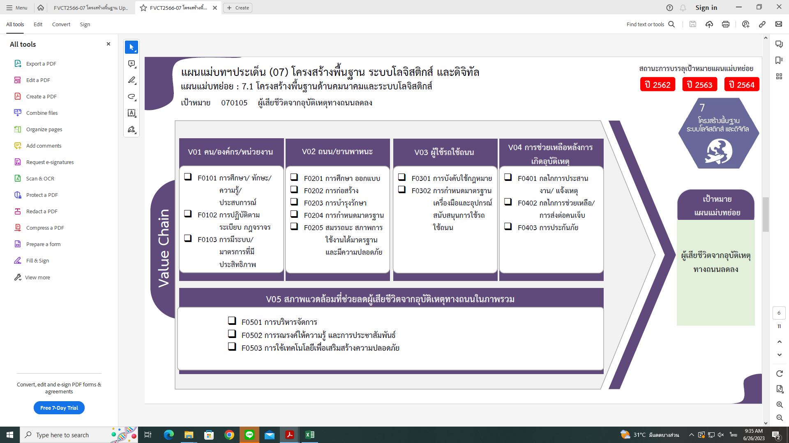
2562 | 2563 | 2564 | 2565 | 2566 | รวมจำนานโครงการทั้งหมด
8 | 18 | 19 | 7 | 2 | 59
4 | 5 | 12 | 5 | 1 | 27
1 | 2 | 4 |  |  | 8
3 | 11 | 3 | 2 | 1 | 24
22 โครงการ
4 | 81 | 68 | 31 |  | 187
9 โครงการ
5 โครงการ
1 | 3 | 1 | 2 |  | 9
27 โครงการ
57 โครงการ
1 โครงการ
 | 13 | 29 | 15 |  | 57
8 โครงการ
22 โครงการ
20 โครงการ
 | 3 | 10 | 9 |  | 22
79 โครงการ
131 โครงการ
0 โครงการ
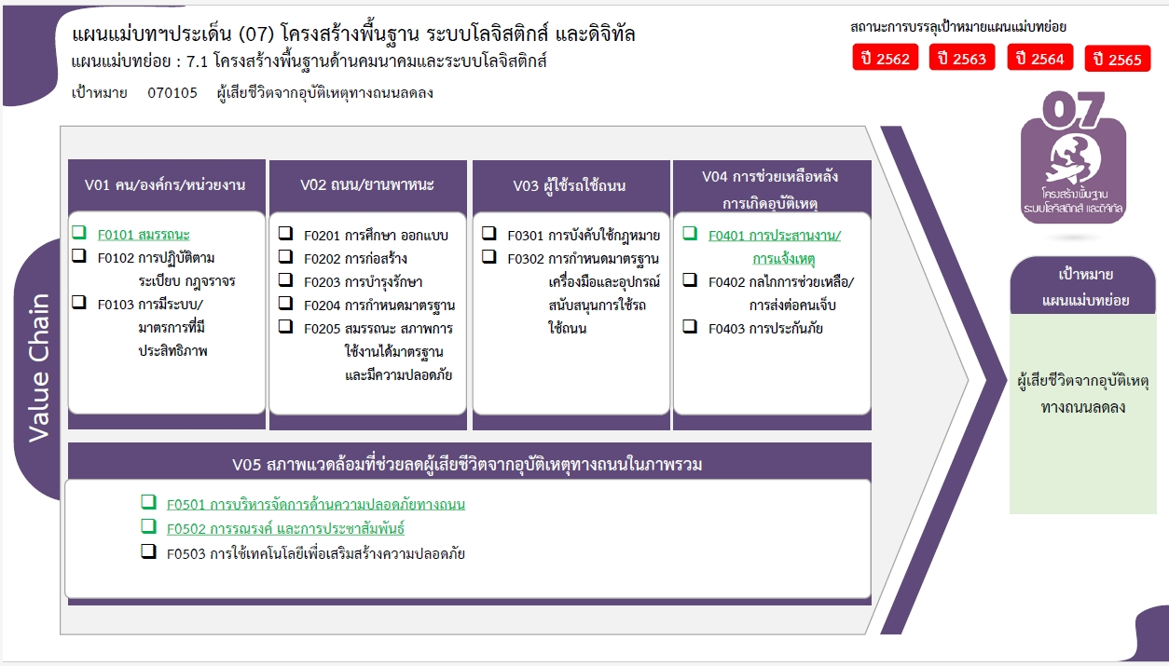
2 | 13 | 4 | 1 |  | 20
24 โครงการ
1 | 49 | 24 | 4 |  | 79
2 | 7 | 86 | 55 |  | 153
1 | 4 | 12 | 5 |  | 22
1 | 3 | 74 | 50 |  | 131
45 โครงการ
1 | 2 |  | 1 |  | 6
4 โครงการ
1 | 2 |  | 1 |  | 5
0 โครงการ
รวมทั้งสิ้น 454 โครงการ
 |  |  |  |  | 1
4 | 5 | 16 | 21 | 1 | 49
3 | 4 | 16 | 19 | 1 | 45
1 | 1 |  | 2 |  | 4
19 | 113 | 189 | 115 | 3 | 454

22 โครงการ
27 โครงการ
9 โครงการ
5 โครงการ
8 โครงการ
57 โครงการ
22 โครงการ
1 โครงการ
24 โครงการ
131 โครงการ
0 โครงการ
20 โครงการ

79 โครงการ

45 โครงการ
4 โครงการ
0 โครงการ
รวมทั้งสิ้น 454 โครงการ

